Form
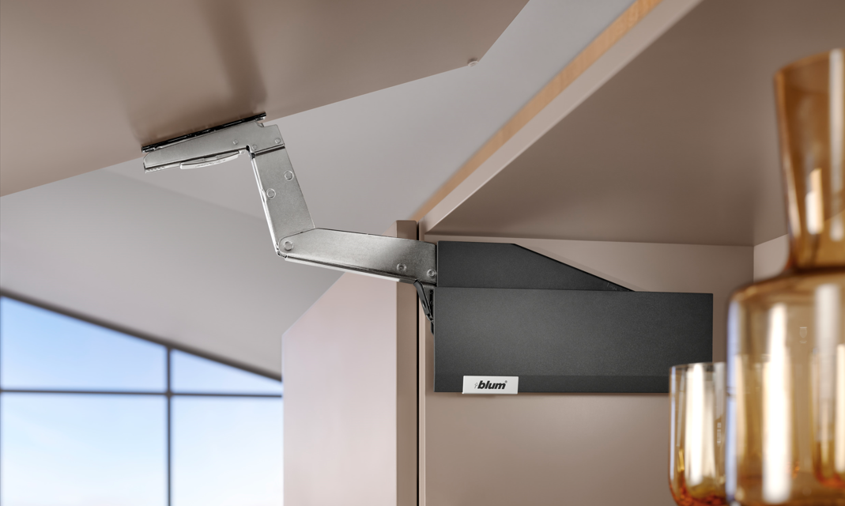

 |  |  |  |  |  | Verze: 4.0.4

 |  |  |  |  |  | Základní údaje
 |  |  |  |  |  | Údaje pro objednávku, zadání slevy od prodejce

 |  |  |  |  |  | Nápověda

 |  |  |  |  |  | Přejít k plánování výklopů

Cenová hladina |  |  |  | 0.0

Před prvním použitím doporučujeme zadat identifikační údaje pro objednávky a poté sešit uložit

Prodejce:
Démos trade, s.r.o.
Pri Rajčianke 8913/25
01001 Žilina
041 285 0030
objednavkySK@demos-trade.com

 | Formulář pro identifikační údaje
 | Odběratel

 | Adresa

 | Dodací adresa

 | IČO, DIČ

 | Telefon, fax, e-mail

 |  | Sleva od prodejce [%]:

 | Vyplňte identifikační údaje a výši slevy od prodejce.
 | Identifikační údaje se budou zobrazovat v objednávkách
 | Po vyplnění se vraťte na úvod a subor uložte nebo zavřete s potvrzením změn.

 | Zpět na úvod

 |  | Zadejte výši slevy [%]

 | Zpět na úvod

 | Úvod plánování

 | Před prvním použitím doporučujeme zadat identifikační údaje pro objednávky a poté sešit uložit:
 | 1. Přejděte na ' Základní údaje '
 | 2. Vyplňte identifikační údaje a výši slevy od prodejce.
 | 3. Po vyplnění se vraťte na úvod a subor uložte nebo zavřete s potvrzením změn.
 | Identifikační údaje se budou zobrazovat v objednávkách

 | Legenda:

 | Změna zobrazovaných hodnot
 | Výpočet hmotnosti

 | Upozornění
 | Informace a vysvětlivky
 | Tip
 | Nápověda

 |  |  |  |  | Zpět

 |  |  | Pro překlady/Translating:
Ceník |  |  | List AVENTPLAN |  | Zpět na úvod

Hmotnosti materiálů
Hmotnosti materiálů, skla a alurámečků

MenuAVS
AVENTPLAN – přehled výklopů

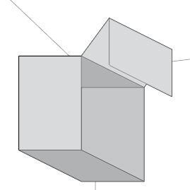
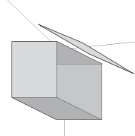
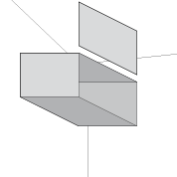
 |  |  |  |  |  |  |  | Zpět na úvod

 |  |  |  |  |  |  |  | Jdi na:
 |  |  |  |  |  |  |  | Doplňky
 |  |  |  |  |  |  |  | Přehled korpusů
 |  |  |  |  |  |  |  | Objednávka

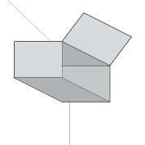
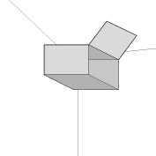
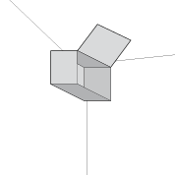
AVENTOS HF top |  | AVENTOS HS top |  | AVENTOS HL top
 |  |  |  |  |  |  |  | Tabulka hmotností
 |  |  |  |  |  |  |  | Hmotnosti materiálů, skla a alurámečků

 |  |  |  |  |  |  |  | Nápověda

AVENTOS HK top |  | AVENTOS HK-S |  | AVENTOS HK-XS |  | AVENTOS HKi

Barva krytek *

Objemová hmotnost materiálu čel [kg/m3] |  |  |  |  |  |  | Změnit
MDF | 760 |  | Kompakt | 1,350 |  | Keramika | 2,400
Dřevotříska | 680 |  | Kompozit | 1,700 |  | Beton | 2,300
Sklo | 2,500 |  | Kámen | 2,600

 |  |  |  |  |  | Široké alurámečky / Úzké alurámečky | Nastavit

 | Tato aplikace slouží k snadnějšímu objednávání kování AVENTOS. Výsledky nemusí být přesné, zvláště při použití výpočtu hmotnosti. Firma Blum ani prodejci neručí za jejich správnost.

 | * Výběr barvy ovlivní i barvu pístů, popř. adaptérů TIP-ON

 |  |  |  |  |  |  |  | Tabulka hmotností
 |  |  |  |  |  |  |  | Můžete nastavit hodnoty pro všechny výklopy nebo můžete měnit nastavení až při plánování jednotlivých výklopů.
 |  |  |  |  |  |  |  | Objemová hmotnost materiálu čel [kg/m3]
 |  |  |  |  |  |  | Přednastavená | Vlastní
 |  |  |  |  |  | MDF | 760
 |  |  |  |  |  | Dřevotříska | 680
 |  |  |  |  |  | Kompakt | 1350
 |  |  |  |  |  | Kompozit | 1700
 |  |  |  |  |  | Kámen | 2600
 |  |  |  |  |  | Keramika | 2400
 |  |  |  |  |  | Beton | 2300
 |  |  |  |  |  | Sklo | 2500
 |  |  | Pro přesné hodnoty se obraťte na dodavatele materiálu

 |  |  |  |  |  |  |  | [kg/bm]
 |  |  |  |  |  |  | Přednastavená | Vlastní
 |  |  |  |  |  |  | 0.62
 |  |  |  |  |  |  | 0.63
 |  |  |  |  |  | Hmotnost spojovacího materiálu [kg/set] * | 0.61

 |  |  |  |  |  |  | 0.31
 |  |  |  |  |  |  | 0.32
 |  |  |  |  |  | Hmotnost spojovacího materiálu [kg/set] * | 0.46

 |  |  | Pro přesné hodnoty se obraťte na dodavatele materiálu

 |  |  |  |  |  |  |  | Chcete-li změny zachovat i pro příští použití, vraťte se na úvod a soubor uložte.

 |  |  |  |  |  |  |  |  | Zpět

 | Úvod plánování

 | Na úvodní obrazovce vyberte, jaké ceny se budou zobrazovat:
 | - Základní (ceníkové) ceny bez slevy
 | - Nákupní ceny (Ceny se slevou od prodejce)
 | - Ceny s volitelnou slevou
 | Zadáte-li slevu s mínusovým znamínkem, zobrazí se ceny o tuto hodnotu vyšší.

 | Proveďte volbu barvy krytek
 | Volba ovlivní barvu krytek u všech vybraných zdvihačů.

 | Kliknutím na obrázek nebo popis přejděte na požadovaný typ zdvihače.

 | Legenda:

 | Změna zobrazovaných hodnot
 | Výpočet hmotnosti

 | Upozornění
 | Informace a vysvětlivky
 | Tip
 | Nápověda

 |  |  |  |  | Zpět

List |  |  | 0

HF
AVENTOS HF top |  |  |  |  | Jdi na


 |  |  |  |  | Úvod plánování
 |  | Šířka korpusu (KB) |  |  | Nápověda
 |  | do 1800 mm
 |  | Výška korpusu (KH) |  |  | Doplňky
 |  | 480 - 1200 mm
 |  |  |  |  | Přehled korpusů
 |  |  |  |  | Objednávka
Dřevěná čela





Široké alurámečky |  | Dřevěné čelo | Široký alurámeček
 |  | Široký alurámeček | Dřevěné čelo





Úzké alurámečky |  | Dřevěné čelo | Úzký alurámeček
 |  | Úzký alurámeček | Dřevěné čelo

Horní závěsy
Středové závěsy
Montážní podložky
Provedení zdvihače**

** Zvolte, jaký způsob montáže chcete:
vruty = zdvihače s integrovanou šablonou (bez nutnosti rozměřování)
předmont. eurošrouby = zdvihače s předmotovanými šrouby (nutné předvrtání)

 | AVENTOS HF

 | Vyberte požadovanou montážní techniku pro závěsy a podložky

 | Kliknutím na obrázek nebo popis přejděte na požadovaný typ zdvihače.

 |  |  | Zpět | Zpět

HL
AVENTOS HL top |  |  |  |  |  | Jdi na

 |  |  |  |  |  | Úvod plánování
 |  |  |  |  |  | Nápověda
Šířka korpusu (KB) |  | do 1800 mm
Výška korpusu (KH) |  | 300 - 580 mm |  |  |  | Doplňky

 |  |  |  |  |  | Přehled korpusů
 |  |  |  |  |  | Objednávka

 |  |  |  |  |  | Odstup čela

Dřevěné čelo |  |  | Široký alurámeček | Úzký alurámeček | Tenké materiály

Čelní kování
Provedení zdvihače**

** Zvolte, jaký způsob montáže chcete:
vruty = zdvihače s integrovanou šablonou (bez nutnosti rozměřování)
předmont. eurošrouby = zdvihače s předmotovanými šrouby (nutné předvrtání)

 | AVENTOS HL

 | Vyberte požadovanou montážní techniku pro čelní kování

 | Kliknutím na obrázek nebo popis přejděte na požadovaný typ zdvihače.

 |  |  |  | Zpět

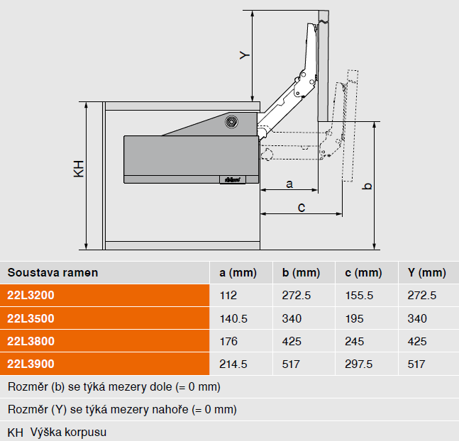

 |  |  |  | Zpět

HFw
AVENTOS HF top |  |  |  |  |  |  |  |  |  |  | Jdi na

Dřevěná čela |  |  |  | Provedení čel |  |  |  |  |  |  | Úvod plánování
 |  |  | Změnit hodnoty můžete v Úvodu plánování |  |  |  |  |  |  |  | Nápověda

Cena kování: |  |  |  |  | 0.00 |  |  |  |  |  | Doplňky
 |  |  |  |  |  |  |  |  |  |  |  | Ukazatel výkonnosti LF | Zdvihací mechanizmus vruty | Zdvihací mechanizmus šrouby
▼ Způsob otvírání |  |  |  | Korpus A |  |  |  |  |  |  | Přehled korpusů | 2700 - 13500 | 22F2500 | 22F2510
Šířka korpusu KB [mm] |  |  |  |  |  |  |  |  |  |  | Objednávka | 10000 - 19300 | 22F2800 | 22F2810
Výška korpusu [mm] |  |  | TKH * |  | KH
Hmotnost čela včetně úchytky [kg] ** |  |  |  |  |  |  |  |  |  |  |  | Ukazatel výkonnosti LF = výška korpusu KH [mm] x hmotnost obou čel včetně úchytky [kg]
Výpočet hmotnosti |  | Síla čela TS [mm]
 |  | Hmotnost úchytky [kg] |  |  |  |  |  |  |  |  |  | V případě využití třetího zdvihače můžete zvýšit ukazatel výkonnosti a tudíž hmotnost čílka o 50%.
 |  | Vypočtená hmotnost čela [kg] |  |  |  | 0.00
Ukazatel výkonnosti LF |  |  |  |  |  | 0
Počet skříněk |  |  |  |  |  |  |  |  |  |  |  | vruty = zdvihače s integrovanou šablonou (bez nutnosti rozměřování)
 |  |  |  |  |  |  |  |  |  |  |  | šrouby = zdvihače s přednotovanými šrouby (nutné předvrtání)
 |  |  |  |  |  |  |  |  |  |  | Výpočet asymetrických čel
▼ Způsob otvírání |  |  |  | Korpus B
Šířka korpusu KB [mm]
Výška korpusu [mm] |  |  | TKH * |  | KH
Hmotnost čela včetně úchytky [kg] **
Výpočet hmotnosti |  | Síla čela TS [mm]
 |  | Hmotnost úchytky [kg]
 |  | Vypočtená hmotnost čela [kg] |  |  |  | 0.00
Ukazatel výkonnosti LF |  |  |  |  |  | 0
Počet skříněk

 | * Pouze pro asymetrická čela: zadejte teoretickou výšku TKH.
 | ( TKH = dvojnásobná výška horního čela včetně mezer)
 | Pro výpočet TKH použijte 'Výpočet asymetrických čel'

 | ** Pokud znáte hmotnost a nechcete využít výpočtu hmotnosti

Výpočet asymetrických čel
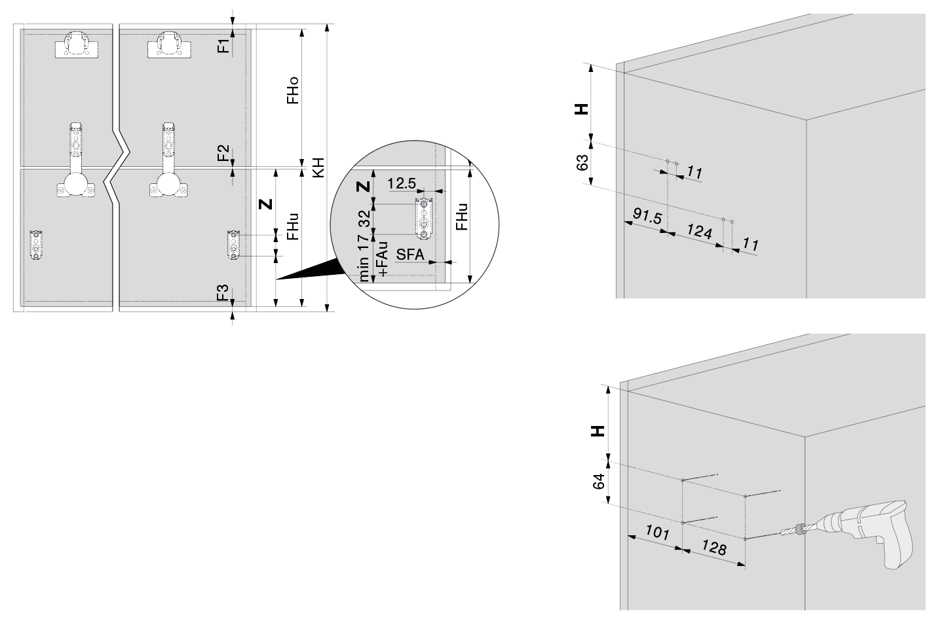
Parametry korpusu
Výška korpusu KH [mm] |  |  |  |  |  |  |  |  | min. 480
Mezera nahoře F1 [mm]
Mezera mezi čely F2 [mm]
Mezera dole F3 [mm]
Síla dna korpusu [mm]

Výsledky plánování
 |  |  |  |  | Možné výšky čel [mm]
Čelo nahoře (FHo) v rozmezí |  |  |  |  | min. | nelze | max. | nelze
Čelo dole (FHu) v rozmezí |  |  |  |  | min. | nelze | max. | nelze

Výška čela nahoře FHo [mm]
Výška čela dole FHu [mm] |  |  |  |  |  |  | nelze
Pozice zdvihače H [mm] |  |  |  |  |  |  | nelze
Pozice mont. podložky pro teleskopy Z [mm] |  |  |  |  |  |  | nelze
Teoretická výška korpusu TKH [mm] * |  |  |  |  |  |  | nelze

* | Tuto výšku zadejte do tabulky pro plánování výklopů

 |  |  |  |  |  |  | Zpět

AVENTOS HF

V případě dřevěných čel můžete naplánovat korpusy širší než 1800 mm. Pokud je kvůli nosnosti nutný třetí zdvihač, musí se přidat mezistěna.
V případě dvou párů zdvihačů jsou nutné dvě mezistěny nebo jedna zdvojená mezistěna.

Potřebný zdvihač se určí pomocí ukazatele výkonnosti.
Ukazatel výkonnosti závisí na hmotnosti dolního i horního čílka, a rovněž na výšce korpusu.

 |  | Ukazatel výkonnosti = | výška korpusu KH [mm] x hmotnost obou čel včetně úchytky [kg]

Je-li ukazatel výkonnosti větší než 19300, přidá se třetí zdvihač.
Je-li ukazatel výkonnosti větší než 28950, přidá se druhý pár zdvihačů.
Pokud je zvolen SERVO-DRIVE, přidá se rovněž druhá pohonná jednotka.
Přídavný třetí zdvihač může být použit pouze s plným spodním čelem!

Pokud znáte hmotnost čela, můžete ji zadat, jinak použijte "Výpočet hmotnosti".
V tabulce má přednost zadaná hodnota. Chcete-li použít vypočtenou hmotnost, smažte zadanou hodnotu.

Délka teleskopů závisí na výšce korpusu KH. U asymetrických čel se použije teoretická výška TKH.

Asymetrická čela:
Teoretická výška korpusu (TKH) = výška horního čela (FHo) x 2 (včetně mezer)

U asymetrických čel musí být větší čelo nahoře!

Pokud zadáte hodnotu TKH, použije se pro určení délky teleskopů
Nemáte-li asymetrická čela, nechte políčko prázdné.
Pro výpočet TKH použijte ' Výpočet asymetrických čel'

Chcete-li změnit barvu krytek, přejděte na "Úvod plánování"

 |  |  |  |  |  |  |  |  |  | Zpět

HFwa
AVENTOS HF top |  |  |  |  |  |  |  |  |  |  | Jdi na

Široké alurámečky *** |  |  |  | Provedení čel |  |  |  |  |  |  | Úvod plánování
 |  |  | Změnit hodnoty můžete v Úvodu plánování |  |  |  |  |  |  |  | Nápověda

Cena kování: |  |  |  |  | 0.00 |  |  |  |  |  | Doplňky
 |  |  |  |  |  |  |  |  |  |  |  | Ukazatel výkonnosti LF | Zdvihací mechanizmus vruty | Zdvihací mechanizmus šrouby
▼ Způsob otvírání |  |  |  | Korpus A |  |  |  |  |  |  | Přehled korpusů | 2700 - 13500 | 22F2500 | 22F2510
Šířka korpusu KB [mm] |  |  |  |  |  |  |  |  |  |  | Objednávka | 10000 - 19300 | 22F2800 | 22F2810
Výška korpusu [mm] |  |  | TKH * |  | KH
Hmotnost čela včetně úchytky [kg] ** |  |  |  |  |  |  |  |  |  |  |  | Ukazatel výkonnosti LF = výška korpusu KH [mm] x hmotnost obou čel včetně úchytky [kg]
Výpočet hmotnosti |  | Síla čela TS [mm]
 |  | Hmotnost úchytky [kg]
 |  | Vypočtená hmotnost čela [kg] |  |  |  | 0.00
Ukazatel výkonnosti LF |  |  |  |  |  | 0
Počet skříněk |  |  |  |  |  |  |  |  |  |  |  | vruty = zdvihače s integrovanou šablonou (bez nutnosti rozměřování)
 |  |  |  |  |  |  |  |  |  |  |  | šrouby = zdvihače s přednotovanými šrouby (nutné předvrtání)
 |  |  |  |  |  |  |  |  |  |  | Výpočet asymetrických čel
▼ Způsob otvírání |  |  |  | Korpus B
Šířka korpusu KB [mm]
Výška korpusu [mm] |  |  | TKH * |  | KH
Hmotnost čela včetně úchytky [kg] **
Výpočet hmotnosti |  | Síla čela TS [mm]
 |  | Hmotnost úchytky [kg]
 |  | Vypočtená hmotnost čela [kg] |  |  |  | 0.00
 |  |  |  |  |  | 0
Počet skříněk

 | * Pouze pro asymetrická čela: zadejte teoretickou výšku TKH.
 | ( TKH = dvojnásobná výška horního čela včetně mezer)
 | Pro výpočet TKH použijte 'Výpočet asymetrických čel'

 | ** Pokud znáte hmotnost a nechcete využít výpočtu hmotnosti
 | *** Vyberte typ alurámečku!
 | Více informací k výběru alurámečků v Nápovědě

Výpočet asymetrických čel

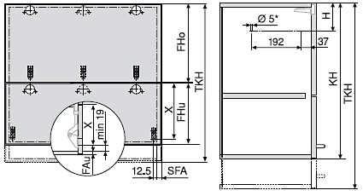
Parametry korpusu
Výška korpusu KH [mm] |  |  |  |  |  |  |  |  | min. 480
Mezera nahoře F1 [mm]
Mezera mezi čely F2 [mm]
Mezera dole F3 [mm]
Síla dna korpusu [mm]

Výsledky plánování
 |  |  |  |  | Možné výšky čel [mm]
Čelo nahoře (FHo) v rozmezí |  |  |  |  | min. | nelze | max. | nelze
Čelo dole (FHu) v rozmezí |  |  |  |  | min. | nelze | max. | nelze

Výška čela nahoře FHo [mm]
Výška čela dole FHu [mm] |  |  |  |  |  |  | nelze
Pozice zdvihače H [mm] |  |  |  |  |  |  | nelze
Pozice mont. podložky pro teleskopy Z [mm] |  |  |  |  |  |  | nelze
Teoretická výška korpusu TKH [mm] * |  |  |  |  |  |  | nelze

* | Tuto výšku zadejte do tabulky pro plánování výklopů

 |  |  |  |  |  |  | Zpět

AVENTOS HF

Potřebný zdvihač se určí pomocí ukazatele výkonnosti.
Ukazatel výkonnosti závisí na hmotnosti dolního i horního čílka, a rovněž na výšce korpusu.

 |  | Ukazatel výkonnosti = | výška korpusu KH [mm] x hmotnost obou čel včetně úchytky [kg]

Pokud znáte hmotnost čela, můžete ji zadat, jinak použijte "Výpočet hmotnosti".
V tabulce má přednost zadaná hodnota. Chcete-li použít vypočtenou hmotnost, smažte zadanou hodnotu.

Délka teleskopů závisí na výšce korpusu KH. U asymetrických čel se použije teoretická výška TKH.

Asymetrická čela:
Teoretická výška korpusu (TKH) = výška horního čela (FHo) x 2 (včetně mezer)

U asymetrických čel musí být větší čelo nahoře!

Pokud zadáte hodnotu TKH, použije se pro určení délky teleskopů
Nemáte-li asymetrická čela, nechte políčko prázdné.
Pro výpočet TKH použijte ' Výpočet asymetrických čel'

Chcete-li změnit barvu krytek, přejděte na "Úvod plánování"

Věnujte pozornost výběru alurámečků.
Vyberte, který typ lépe odpovídá tvaru použitého alurámečku.
Způsob osazení skla do rámečku výrazně ovlivňuje plochu skla a tím i hmotnost!

 | s vloženým sklem

 | s naloženým nebo nalepeným sklem

 |  |  |  |  |  |  |  |  |  | Zpět

HLw
AVENTOS HL top |  |  |  |  |  |  |  | Jdi na

Dřevěné čelo |  |  | Provedení čel |  |  |  |  | Úvod plánování
 |  |  | Změnit hodnoty můžete v Úvodu plánování |  |  |  |  | Nápověda

Cena kování: |  |  |  | 0.00 |  |  |  | Doplňky | Zdvihací mechanizmus:
 |  |  |  |  |  |  |  |  | Výška korpusu KH (mm) | Zdvihací mechanizmus vruty | Zdvihací mechanizmus předmont. eurošrouby
▼ Způsob otvírání |  |  | Korpus A |  |  |  |  | Přehled korpusů | 300 - 389 | 22L2200 | 22L2210
Šířka korpusu KB [mm] |  |  |  |  |  |  |  | Objednávka | 390 - 580 | 22L2500 | 22L2510
Výška korpusu KH [mm]
Hmotnost čela včetně úchytky [kg] ** |  |  |  |  |  |  |  |  | vruty = zdvihače s integrovanou šablonou (bez nutnosti rozměřování)
Výpočet hmotnosti |  | Síla čela TS [mm] |  |  |  |  |  |  | předmont. eurošrouby = zdvihače s předmotovanými šrouby (nutné předvrtání)
 |  | Hmotnost úchytky [kg]
 |  | Vypočtená hmotnost čela [kg] |  |  | 0.00
Počet mezistěn *
Počet skříněk
 |  |  |  |  |  |  |  |  | Sada ramen:
 |  |  |  |  |  |  |  |  | Výška korpusu KH (mm) | Hmotnost čela FG (kg) | Sada ramen
▼ Způsob otvírání |  |  | Korpus B |  |  |  |  |  | 300 - 339 | 1.5 - 9.00 | 22L3200
Šířka korpusu KB [mm] |  |  |  |  |  |  |  |  | 340 - 389 | 1.75 - 10.00 | 22L3500
Výška korpusu KH [mm] |  |  |  |  |  |  |  |  | 390 - 540 | 2.00 - 12.25 | 22L3800
Hmotnost čela včetně úchytky [kg] ** |  |  |  |  |  |  |  |  | 480 - 580 | 2.5 - 14.00 | 22L3900
Výpočet hmotnosti |  | Síla čela TS [mm]
 |  | Hmotnost úchytky [kg]
 |  | Vypočtená hmotnost čela [kg] |  |  | 0.00
Počet mezistěn *
Počet skříněk

* | Zadejte počet mezistěn v korpusu
** | Pokud znáte hmotnost a nechcete využít výpočtu hmotnosti

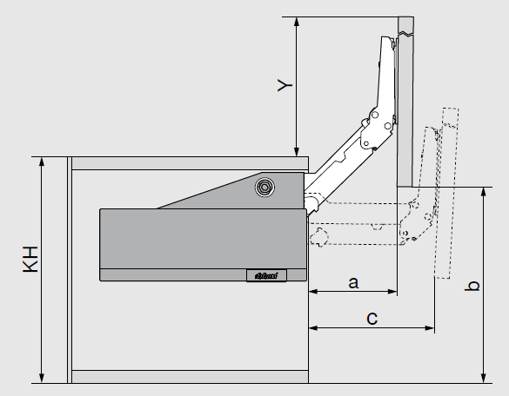
Odstup čela od korpusu
KH [mm] |  | Sada ramen | a [mm] | b [mm] | c [mm] | y [mm]
300 - 339 |  | 22L3200 | 112 | 272.5 | 155.5 | 272.5
340 - 389 |  | 22L3500 | 140.5 | 340 | 195 | 340
390 - 540 |  | 22L3800 | 176 | 425 | 245 | 425
480 - 580 |  | 22L3900 | 214.5 | 517 | 297.5 | 517

AVENTOS HL

Pro výběr správného zdvihače potřebujete znát výšku korpusu a hmotnost čela.

Pokud znáte hmotnost čela, můžete ji zadat, jinak použijte "Výpočet hmotnosti".
V tabulce má přednost zadaná hodnota. Chcete-li použít vypočtenou hmotnost, smažte zadanou hodnotu.

Chcete-li změnit barvu krytek, přejděte na "Úvod plánování"

 |  |  |  |  |  |  | Zpět

AcsAVS
Doplňky AVENTOS |  |  |  |  |  |  |  |  |  |  | Jdi na

Omezovač úhlu otevření |  |  |  |  |  |  |  |  |  |  | Úvod plánování
 |  |  |  |  |  |  |  |  |  |  | Nápověda

 |  |  |  |  |  |  |  |  |  |  | Přehled korpusů
 |  |  |  |  |  |  |  |  |  |  | Objednávka
 |  |  | HK-S |  |  |  |  |  | HK-XS *
Název |  |  |  |  | Art.Nr. |  | Barva | Počet | Jednotková cena | Celkem

AVENTOS HK-S
Omezovač úhlu otevření HK-S na 75° |  |  |  |  | 20K7A11 |  | TGR |  | 0.61 | 0.00
Omezovač úhlu otevření HK-S na 100° |  |  |  |  | 20K7A41 |  | TGR |  | 0.61 | 0.00
AVENTOS HK-XS
Omezovač úhlu otevření pro závěsy 110° |  |  |  |  | 70T3553 |  | S |  | 0.54 | 0.00
* Omezovač pouze pro závěsy CLIP top BLUMOTION a CLIP top 110°. Nelze pro úzké alurámečky!

Ostatní doplňky
 |  |  | a |  |  | b
Název |  |  |  |  | Art.Nr. |  | Barva | Počet | Jednotková cena | Celkem
a - Samořezný vrut do alurámečků |  |  |  |  | 660.0950 |  | NI |  | 0.06 | 0.00
b - EXPANDO T, samostatná hmoždinka |  |  |  |  | 70T4532T |  | DGR |  | 2.39 | 0.00

Doplňky AVENTOS HKi
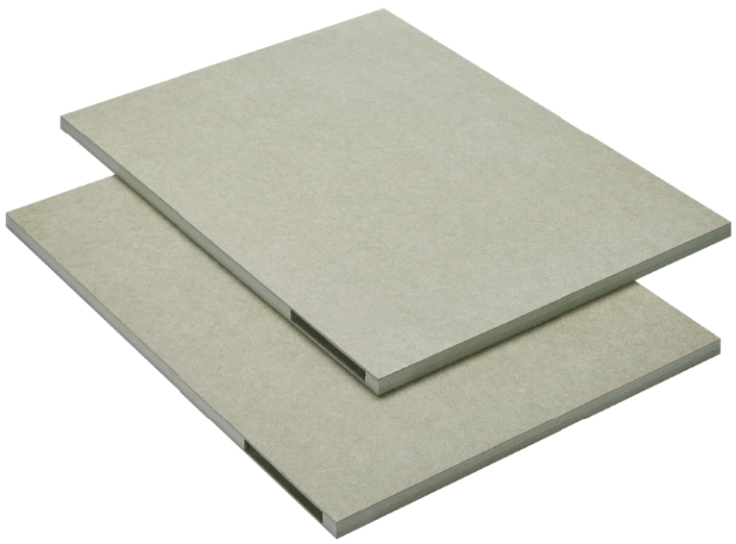 | d |  |  |  | e
Název |  |  |  |  | Art.Nr. |  | Barva | Počet | Jednotková cena | Celkem
d - Sada předfrézovaných surových desek pro HKi |  |  |  |  | 24K7100 |  | NA |  | 108.11 | 0.00
e - Distanční díl pro HKi |  |  |  |  | M45.1010 |  | NA |  | 32.37 | 0.00

TIP-ON
 | k |  |  | l |  |  | m |  |  | n
Název |  |  |  |  | Art.Nr. |  | Barva | Počet | Jednotková cena | Celkem
k - TIP-ON, krátká verze, šedá |  |  |  |  | 956.1004 |  | R7036 |  | 4.28 | 0.00
k - TIP-ON, krátká verze, hedvábně bílá |  |  |  |  | 956.1004 |  | SW |  | 4.28 | 0.00
k - TIP-ON, krátká verze, karbon černá |  |  |  |  | 956.1004 |  | CS |  | 4.28 | 0.00
l - TIP-ON, dlouhá verze, šedá |  |  |  |  | 956A1004 |  | R7036 |  | 5.37 | 0.00
l - TIP-ON, dlouhá verze, hedvábně bílá |  |  |  |  | 956A1004 |  | WA |  | 5.37 | 0.00
l - TIP-ON, dlouhá verze, karbon černá |  |  |  |  | 956A1004 |  | CS |  | 5.37 | 0.00
m - TIP-ON přímý adaptér - krátká verze, šedá |  |  |  |  | 956.1201 |  | R7036 |  | 0.98 | 0.00
m - TIP-ON přímý adaptér - krátká verze, hedv. bílá |  |  |  |  | 956.1201 |  | SW |  | 0.95 | 0.00
m - TIP-ON přímý adaptér - krátká verze, karbon černá |  |  |  |  | 956.1201 |  | CS |  | 1.06 | 0.00
n - TIP-ON přímý adaptér - dlouhá verze, šedá |  |  |  |  | 956A1201 |  | R7036 |  | 0.95 | 0.00
n - TIP-ON přímý adaptér - dlouhá verze, hedv. bílá |  |  |  |  | 956A1201 |  | WA |  | 0.95 | 0.00
n - TIP-ON přímý adaptér - dlouhá verze, karbon černá |  |  |  |  | 956A1201 |  | CS |  | 1.06 | 0.00
n - TIP-ON křížový adaptér, šedý |  |  |  |  | 956A1501 |  | R7036 |  | 0.70 | 0.00

SERVO-DRIVE
 | a |  | b |  | c |  | d |  | e | f
Název |  |  |  |  | Art.Nr. |  | Barva | Počet | Jednotková cena | Celkem
a - Držák napájecího zdroje - montáž na stěnu |  |  |  |  | Z10NG120 |  | WGR |  | 4.36 | 0.00
b - Elektrokabel, délka 8m + 5 krytek |  |  |  |  | Z10K800AE |  | S |  | 32.38 | 0.00
c - Propojovací svorka s hroty + krytka |  |  |  |  | Z10V100E.01 |  | S |  | 7.71 | 0.00
d - Držák kabelu s Klebesockel |  |  |  |  | Z10K0009 |  | NA |  | 0.93 | 0.00
e - Distanční doraz Blum, 5mm |  |  |  |  | 993.0530 |  | R737 |  | 0.85 | 0.00
e - Distanční doraz Blum, 8mm |  |  |  |  | 993.0830.01 |  | R737 |  | 0.77 | 0.00
f - Spínač SERVO-DRIVE, světle šedá |  |  |  |  | 23P5020 |  | HGR |  | 36.09 | 0.00
f - Spínač SERVO-DRIVE, hedvábně bílá |  |  |  |  | 23P5020 |  | SW |  | 37.54 | 0.00
f - Spínač SERVO-DRIVE, tmavě šedá |  |  |  |  | 23P5020 |  | TGR |  | 37.54 | 0.00
 |  |  | g |  |  | h
Název |  |  |  |  | Art.Nr. |  | Barva | Počet | Jednotková cena | Celkem
g - Napájecí zdroj 24V / 72W |  |  |  |  | Z10NE04EE |  | S |  | 131.34 | 0.00
h - Napájecí kabel se zástrčkou, 2m |  |  |  |  | Z10M200E |  | S |  | 7.85 | 0.00

Doplňky

Položky SERVO-DRIVE a - d se do objednávky načítají z jednotlivých korpusů.
Zde slouží jen k doobjednání jednotlivých kusů.

 |  |  |  |  |  |  |  |  | Zpět

